关系图
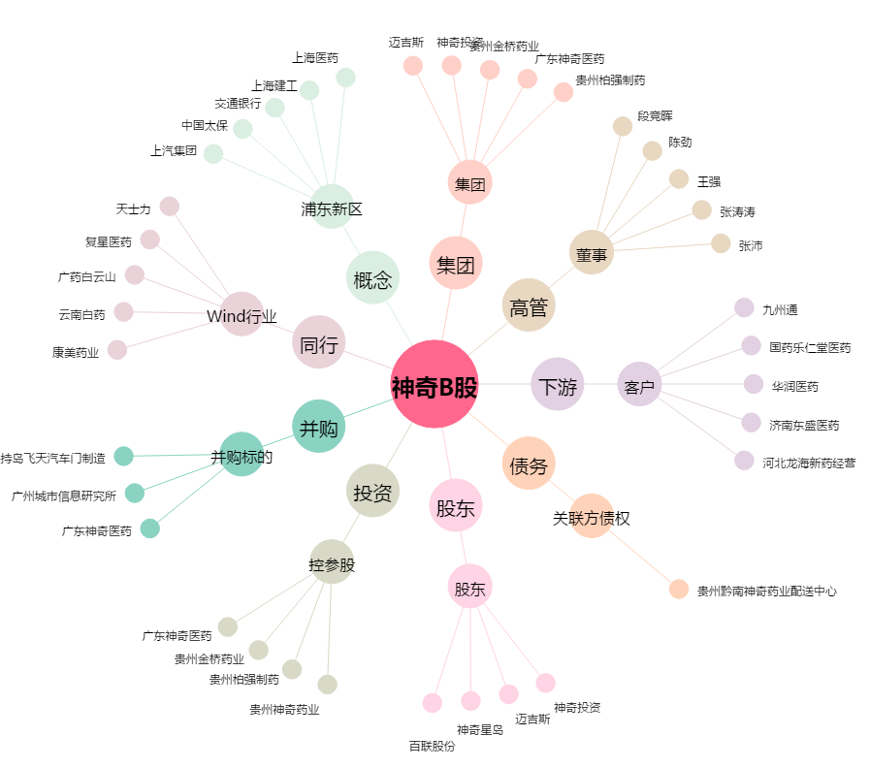
神奇B股[900904.SH] - 关系概览图

